Sheet1
驻厂期间费用明细
序号 | 日期 | 事项 | 费用 | 有无发票 | 订单截图
1 | 2022.9.2 | 中餐 | 56.6 | 无
2 | 2022.9.2 | 晚餐 | 83.4 | 无 | 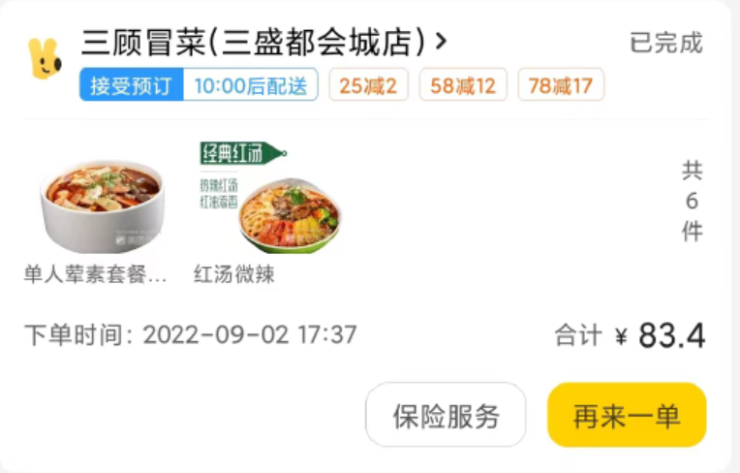
3 | 2022.9.3 | 中餐 | 70.7 | 无
4 | 2022.9.3 | 晚餐 | 55.7 | 无
5 | 2022.9.3 | 买日常用品-红旗 | 108.1 | 有
6 | 2022.9.4 | 中餐 | 69.6 | 无
7 | 2022.9.4 | 晚餐 | 80.4 | 无
8 | 2022.9.5 | 中餐 | 70.7 | 无
9 | 2022.9.5 | 晚餐 | 55.5 | 无
10 | 2022.9.5 | 买睡袋-京东 | 1816 | 有
11 | 2022.9.6 | 中餐 | 104.06 | 无
12 | 2022.9.6 | 晚餐 | 45 | 无
13 | 2022.9.6 | 蚊香、牙膏 | 14.5 | 无
14 | 2022.9.7 | 中餐 | 69.6 | 无
15 | 2022.9.7 | 晚餐 | 80.3 | 无
合计 |  |  | 2780.16

